订单数量
商店 | TJX & MARSHALLS | 工厂： |  | 数量： | 1800 | 货期： | 2025-07-20 |  | 制单： |  | 2025-06-11
订单PO# | 009784 | 款号 | SBJD024TJ |  |  | 面料：
尺码搭配 |  | 颜色英文 | 客款号 | XS | S | M | L | XL |  | 尺码配比 | 总计
颜色
主身色 | 色号
咖啡色白点印花 | SAP0527-V1C7 | CHICORY COFFEE | SBJD024TJ-CC PO 20 736636 | 133 | 266 | 266 | 133 |  |  | 1-2-2-1 | 798
咖啡色白点印花 | SAP0527-V1C7 | CHICORY COFFEE | SBJD024TJ-CC PO 03 736627 | 167 | 334 | 334 | 167 |  |  | 1-2-2-1 | 1002
总计 |  |  |  |  |  |  |  |  |  | 总合计 | 1800
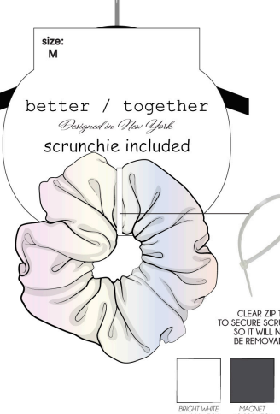
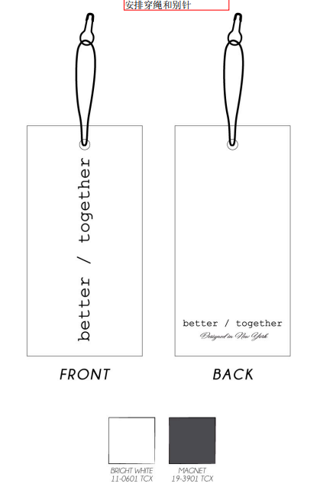
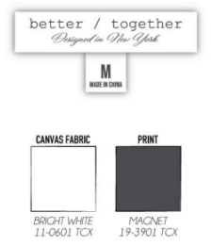

包装资料
宁波远霖纺织品有限公司 Ningbo yuanlin Imp & Exp Co.,Ltd
商店 | TJX & MARSHALLS | 工厂： |  | 数量： | 1800 | 货期： | 2025-07-20 | 制单： | 2025-06-11
订单PO# | 00784 | 款号 | SBJD024TJ |  |  | 面料： | 面料：WN018 全涤雪纺绉 75克 里布：KJ016 70D 115克

 | 箱唛格式要求如下, 只是印在正唛一面(箱唛电子稿内容需要提前发给客人确认)
 | SHIPPING MARKS AS BELOW, ONLY PRINT ON FRONT SIDE ONLY ( ONE SIDE ONLY)

 | Ship to : TJMAXX

 | MADE IN : CHINA
 | Ship Merchandise to:
 | CLV:MAXX CH LAS VEGAS
 | DC #: 892
 | 4100 EASTLONE MOUNTAIN RD
 | NORTH LAS VEGAS,NV
 | 89081
 | PO NO. 20 736636
 | STYLE :SBJD024TJ-CC
 | COLOR :CHICORY COFFEE
 | 1-2-2-1 / XS-S-M-L
 | QTY : 6 PCS
 | GROSS WEIGHT : LBS
 | CARTON ____ OF ____

 | Ship to : Marshalls

 | MADE IN : CHINA
 | Ship Merchandise to:
 | PHL: PHILANDELPHIA
 | DC #: 883
 | 2760 RED LION RD
 | PHILANDELPHIA,PA
 | 19114
 | PO NO.03 736632
 | STYLE : SBJD024TJ-CC
 | COLOR :CHICORY COFFEE
 | 1-2-2-1 / XS-S-M-L
 | QTY : 6 PCS
 | GROSS WEIGHT : LBS
 | CARTON ____ OF ____

 | 胶袋
